T1
Tabelle 1: Im Stimmregister eingetragene Auslandschweizer/-innen nach Kontinent und Geschlecht, 2020 – 2024

 | Jahr | Weltweit |  |  | Europa |  |  | Afrika |  |  | Nordamerika |  |  | Südamerika |  |  | Asien |  |  | Ozeanien
 |  | Total | Männer | Frauen | Total | Männer | Frauen | Total | Männer | Frauen | Total | Männer | Frauen | Total | Männer | Frauen | Total | Männer | Frauen | Total | Männer | Frauen
 | 2020 | 11,098 | 5,387 | 5,711 | 7,338 | 3,324 | 4,014 | 261 | 118 | 143 | 1,726 | 899 | 827 | 477 | 265 | 212 | 869 | 569 | 300 | 427 | 212 | 215
 | 2021 | 11,529 | 5,580 | 5,949 | 7,700 | 3,498 | 4,202 | 275 | 127 | 148 | 1,734 | 904 | 830 | 497 | 267 | 230 | 883 | 567 | 316 | 440 | 217 | 223
 | 2022 | 11,932 | 5,765 | 6,167 | 8,019 | 3,628 | 4,391 | 275 | 125 | 150 | 1,799 | 932 | 867 | 515 | 282 | 233 | 885 | 582 | 303 | 439 | 216 | 223
 | 2023 | 12,491 | 6,066 | 6,425 | 8,403 | 3,821 | 4,582 | 292 | 134 | 158 | 1,878 | 980 | 898 | 523 | 288 | 235 | 952 | 625 | 327 | 443 | 218 | 225
 | 2024 | 12,331 | 6,051 | 6,280 | 8,311 | 3,841 | 4,470 | 266 | 121 | 145 | 1,876 | 977 | 899 | 529 | 293 | 236 | 929 | 612 | 317 | 420 | 207 | 213

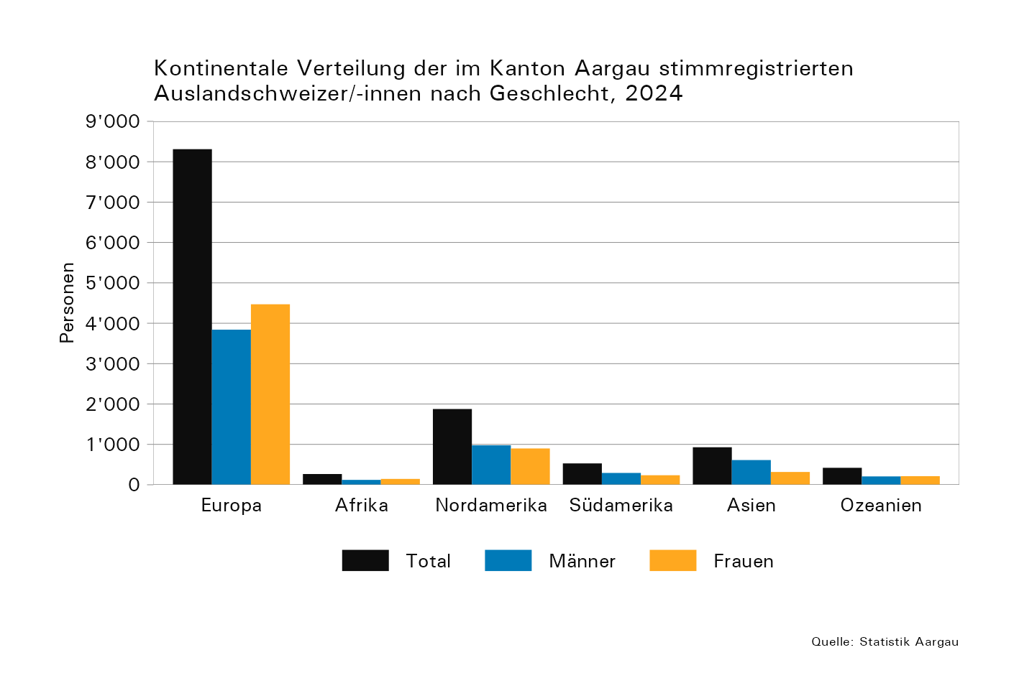

T2
Tabelle 2: Im Stimmregister eingetragene Auslandschweizer/-innen nach Altersklasse, Geschlecht und Kontinent, 2024

 | Kontinent | Gesamt- total | Alterklasse, in Jahren
 |  |  | 18–19 |  |  | 20–29 |  |  | 30–39 |  |  | 40–49 |  |  | 50–59 |  |  | 60–69 |  |  | 70–79 |  |  | 80–89 |  |  | 90–99 |  |  | 100+
 |  |  | Total | Männer | Frauen | Total | Männer | Frauen | Total | Männer | Frauen | Total | Männer | Frauen | Total | Männer | Frauen | Total | Männer | Frauen | Total | Männer | Frauen | Total | Männer | Frauen | Total | Männer | Frauen | Total | Männer | Frauen
 | Europa | 8,311 | 208 | 103 | 105 | 1,450 | 663 | 787 | 1,367 | 658 | 709 | 1,163 | 527 | 636 | 1,204 | 532 | 672 | 1,402 | 632 | 770 | 1,033 | 497 | 536 | 413 | 200 | 213 | 70 | 29 | 41 | 1 | 0 | 1
 | Afrika | 266 | 11 | 8 | 3 | 22 | 12 | 10 | 34 | 11 | 23 | 36 | 13 | 23 | 49 | 21 | 28 | 47 | 19 | 28 | 47 | 24 | 23 | 18 | 12 | 6 | 2 | 1 | 1 | 0 | 0 | 0
 | Nordamerika | 1,876 | 47 | 22 | 25 | 375 | 196 | 179 | 414 | 211 | 203 | 263 | 129 | 134 | 298 | 153 | 145 | 287 | 151 | 136 | 114 | 71 | 43 | 64 | 34 | 30 | 11 | 7 | 4 | 3 | 3 | 0
 | Südamerika | 529 | 9 | 2 | 7 | 96 | 47 | 49 | 91 | 51 | 40 | 83 | 43 | 40 | 77 | 44 | 33 | 97 | 57 | 40 | 51 | 32 | 19 | 23 | 16 | 7 | 2 | 1 | 1 | 0 | 0 | 0
 | Asien | 929 | 8 | 3 | 5 | 48 | 25 | 23 | 100 | 54 | 46 | 105 | 63 | 42 | 214 | 133 | 81 | 277 | 198 | 79 | 139 | 108 | 31 | 35 | 26 | 9 | 3 | 2 | 1 | 0 | 0 | 0
 | Ozeanien | 420 | 7 | 4 | 3 | 71 | 38 | 33 | 88 | 43 | 45 | 66 | 33 | 33 | 73 | 32 | 41 | 64 | 31 | 33 | 37 | 20 | 17 | 8 | 4 | 4 | 6 | 2 | 4 | 0 | 0 | 0

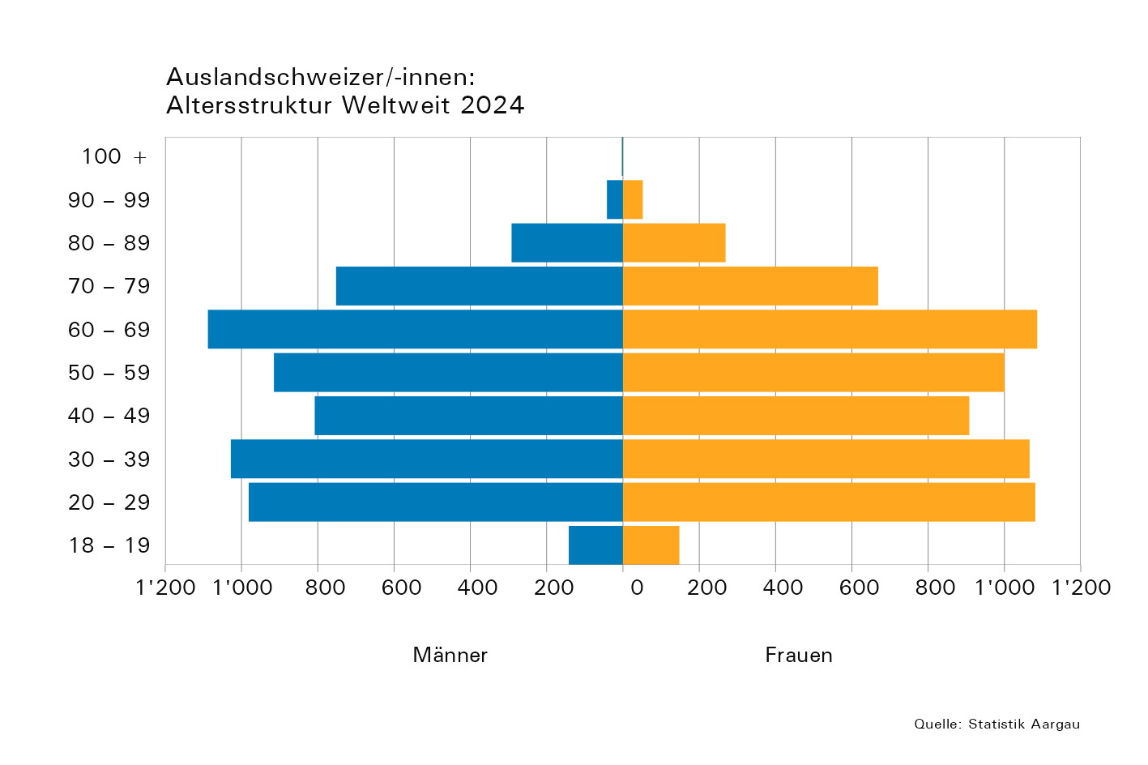
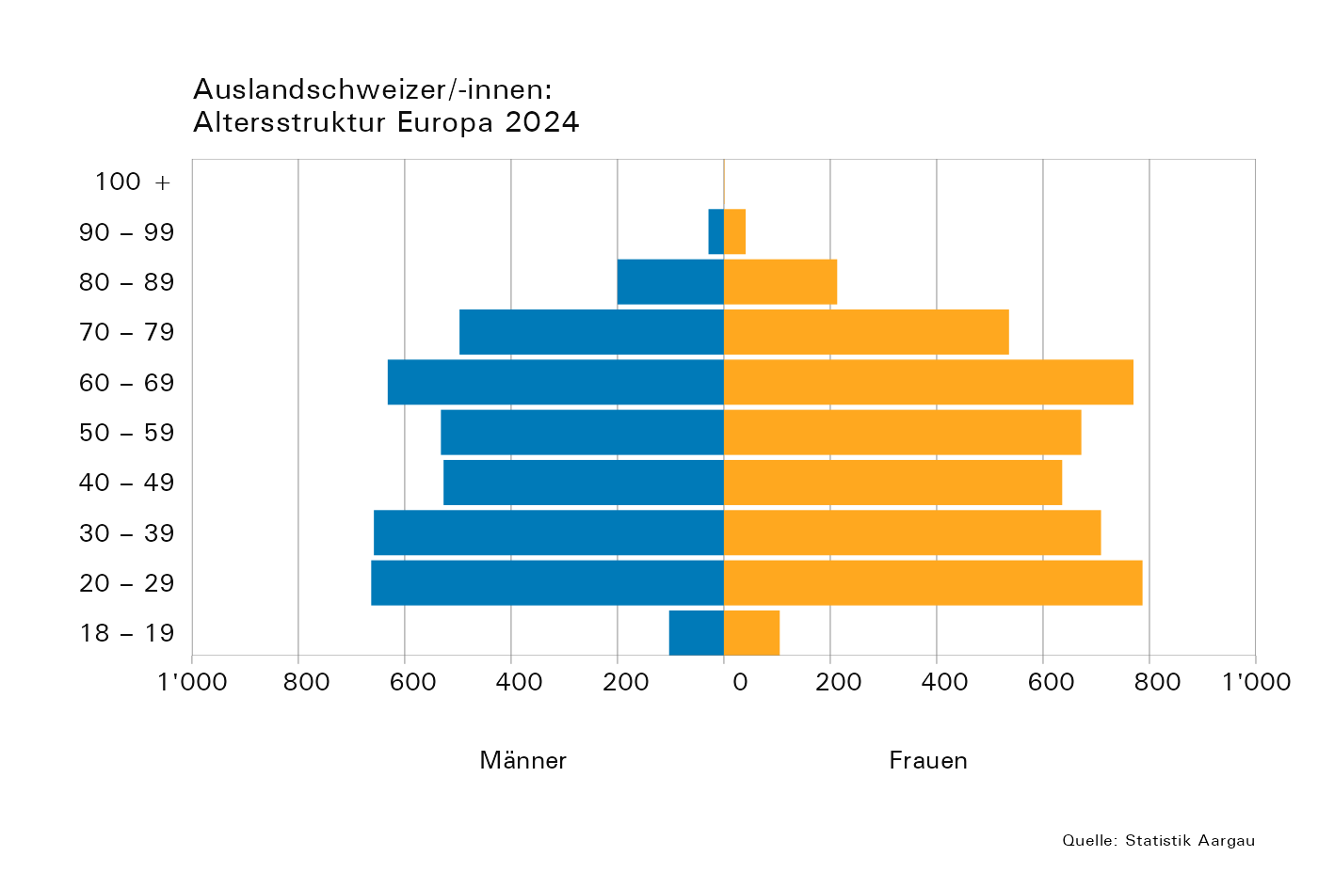
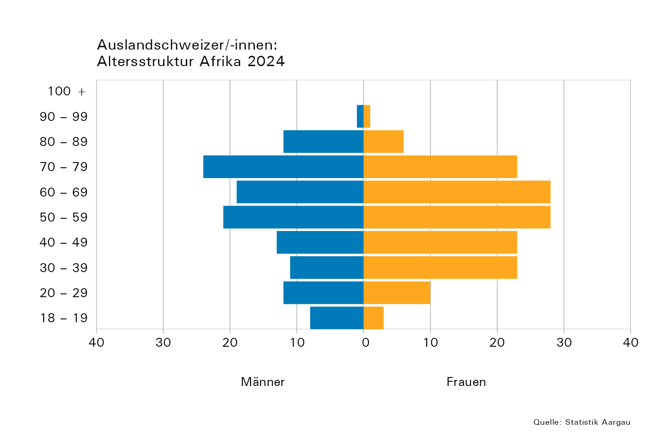

 |  |  |  |  |  |  |  |  |  |  |  |  |  |  | Total
 |  |  |  |  |  |  |  |  |  |  |  |  |  |  | Total
 |  |  |  |  |  |  |  |  |  |  |  |  |  |  | Total
 |  |  |  |  |  |  |  |  |  |  |  |  |  |  | Total
 |  |  |  |  |  |  |  |  |  |  |  |  |  |  | Total
 |  |  |  |  |  |  |  |  |  |  |  |  |  |  | Total
 |  |  |  |  |  |  |  |  |  |  |  |  |  |  | 0
 |  |  |  |  |  |  |  |  |  |  |  |  |  |  | 0
 |  |  |  |  |  |  |  |  |  |  |  |  |  |  | 0
 |  |  |  |  |  |  |  |  |  |  |  |  |  |  | 0

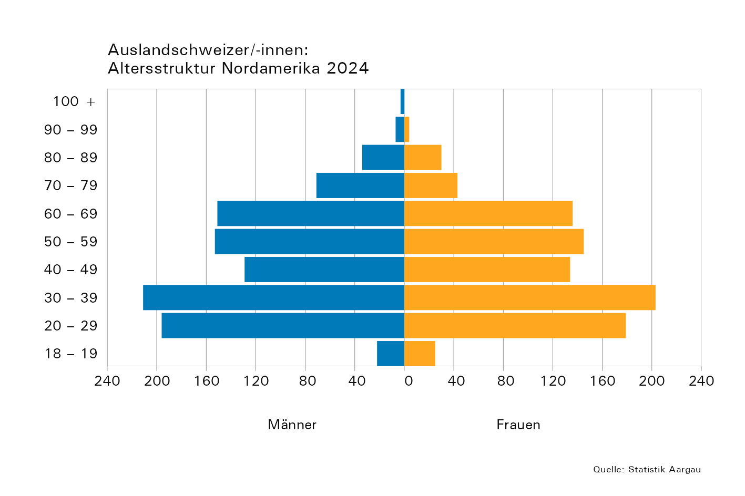
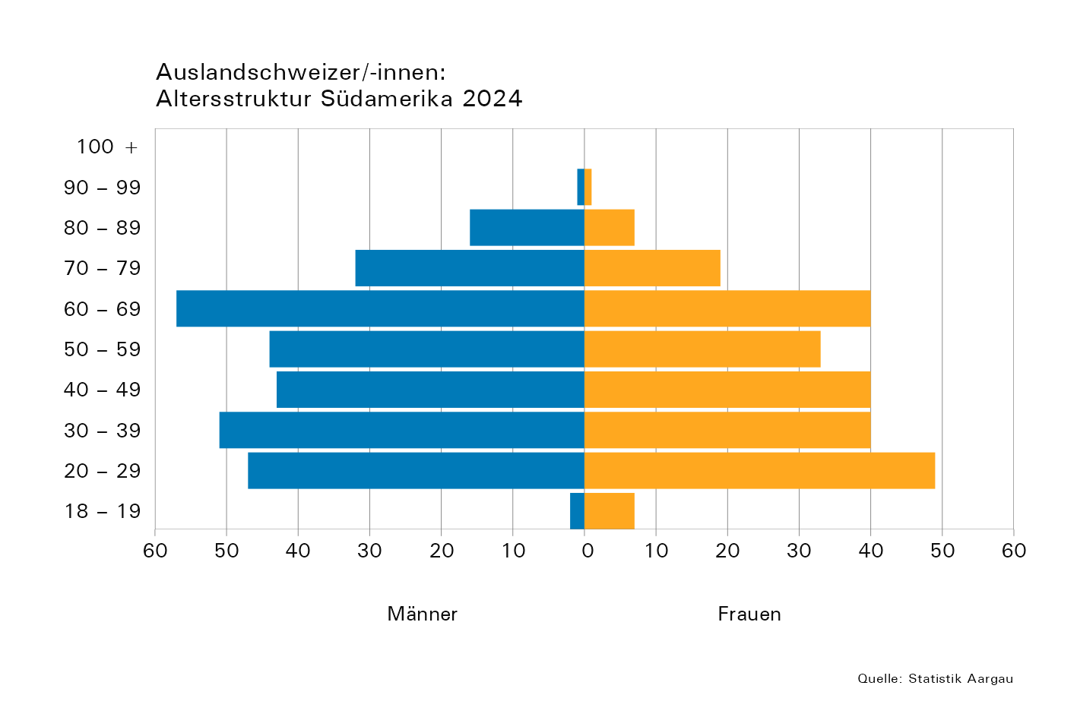

 | Bitte beachten:
 | Zur Verdeutlichung der Struktur unterscheiden sich die horizontalen
 | Skalen der Anzahl Männer und Frauen in den Abbildungen

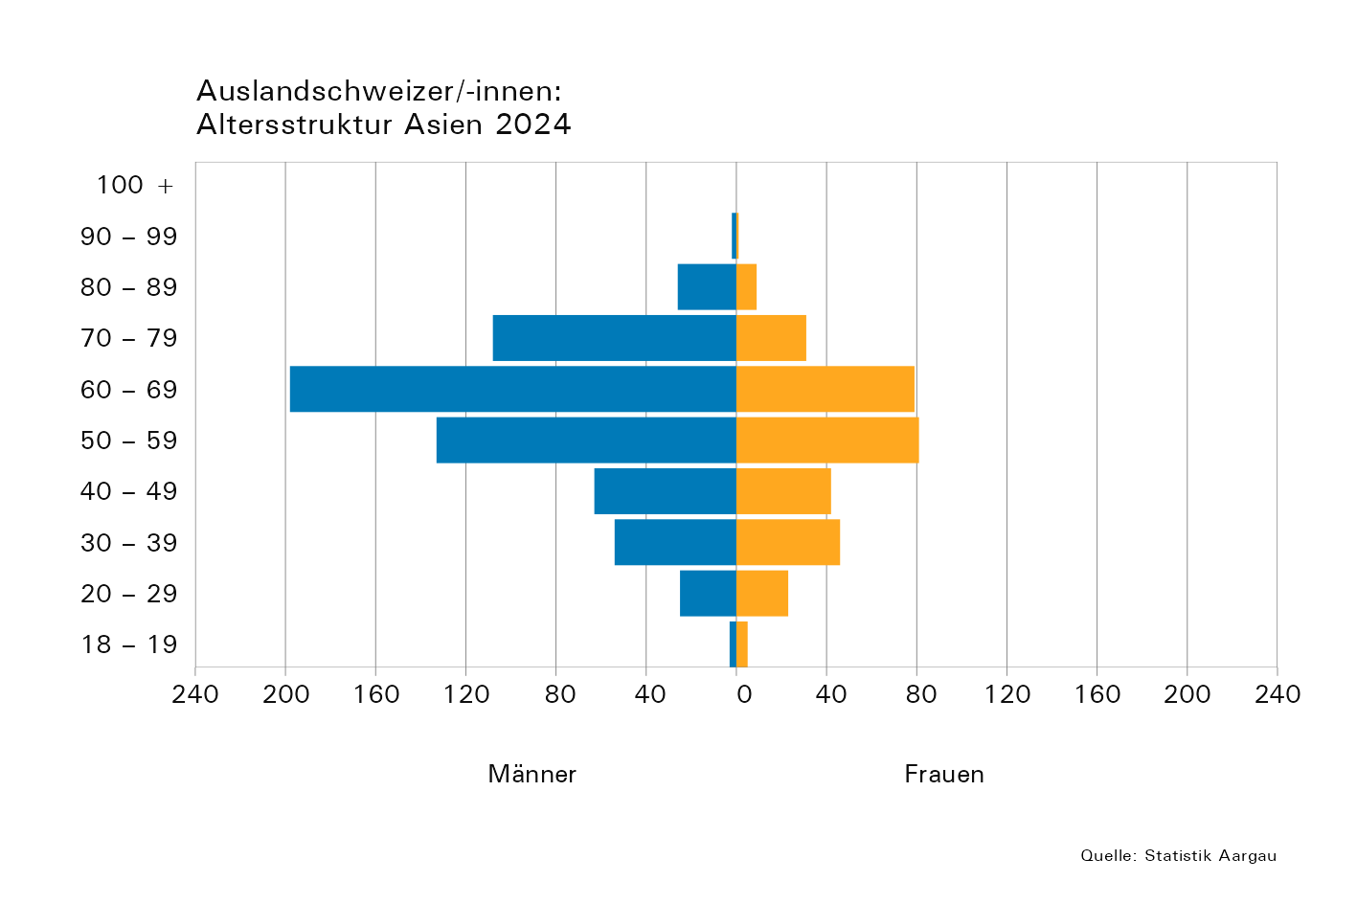
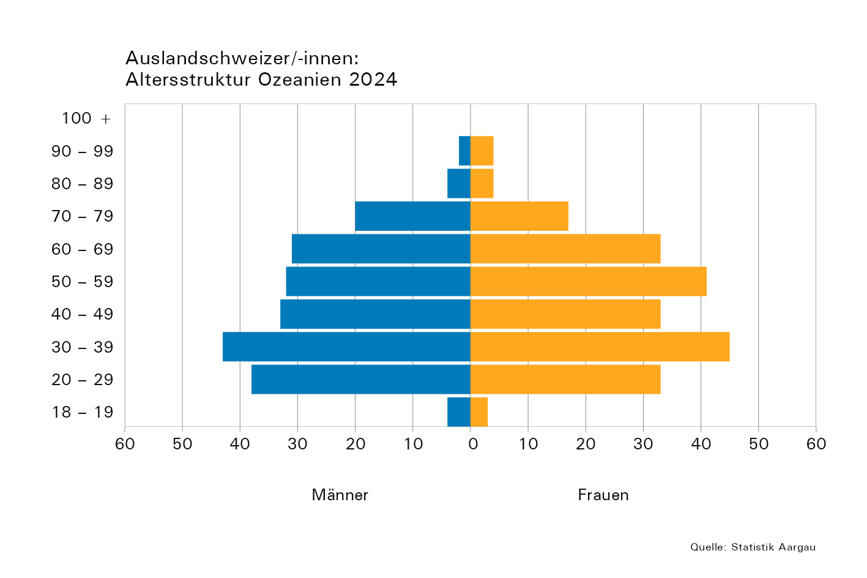

T4b
Tabelle 4b: Die 20 Länder mit den meisten im Stimmregister eingetragenen Auslandschweizer/-innen nach Geschlecht und Altersklasse, 2024

 | R-Nr. entspricht dem BfS "Code Region"; L-Nr. entspricht dem BfS "Ländercode"
 | Kontinent | Region | R-Nr. | L-Nr. | ISO2 Code | Land | Gesamt- total | Männer |  |  | Frauen
 |  |  |  |  |  |  |  | Total | Alterklasse, in Jahren |  | Total | Alterklasse, in Jahren
 |  |  |  |  |  |  |  |  | 18–64 | 65+ |  | 18–64 | 65+
 | Europa | Nordeuropa | 11 | 8234 | SE | Schweden | 160 | 78 | 59 | 19 | 82 | 69 | 13
 | Europa | Zentraleuropa | 13 | 8207 | DE | Deutschland | 2,909 | 1,357 | 1,020 | 337 | 1,552 | 1,186 | 366
 | Europa | Zentraleuropa | 13 | 8222 | LI | Liechtenstein | 106 | 55 | 36 | 19 | 51 | 27 | 24
 | Europa | Zentraleuropa | 13 | 8240 | HU | Ungarn | 106 | 52 | 17 | 35 | 54 | 26 | 28
 | Europa | Zentraleuropa | 13 | 8229 | AT | Österreich | 453 | 216 | 165 | 51 | 237 | 191 | 46
 | Europa | Westeuropa | 14 | 8212 | FR | Frankreich | 1,314 | 632 | 464 | 168 | 682 | 495 | 187
 | Europa | Westeuropa | 14 | 8227 | NL | Niederlande | 165 | 67 | 60 | 7 | 98 | 88 | 10
 | Europa | Westeuropa | 14 | 8215 | GB | Vereinigtes Königreich | 569 | 265 | 238 | 27 | 304 | 256 | 48
 | Europa | Südwesteuropa | 15 | 8236 | ES | Spanien | 473 | 211 | 116 | 95 | 262 | 170 | 92
 | Europa | Südeuropa | 16 | 8218 | IT | Italien | 929 | 365 | 264 | 101 | 564 | 386 | 178
 | Europa | Südeuropa | 16 | 8239 | TR | Türkiye | 153 | 70 | 50 | 20 | 83 | 70 | 13
 | Europa | Südosteuropa | 17 | 8248 | RS | Serbien | 103 | 48 | 20 | 28 | 55 | 35 | 20
 | Afrika | Südafrika | 26 | 8349 | ZA | Südafrika | 108 | 49 | 28 | 21 | 59 | 42 | 17
 | Nordamerika | Nordamerika | 31 | 8423 | CA | Kanada | 449 | 233 | 192 | 41 | 216 | 188 | 28
 | Nordamerika | Nordamerika | 31 | 8439 | US | Vereinigte Staaten | 1,208 | 635 | 527 | 108 | 573 | 489 | 84
 | Südamerika | Mittleres Südamerika | 35 | 8406 | BR | Brasilien | 181 | 102 | 70 | 32 | 79 | 65 | 14
 | Südamerika | Südliches Südamerika | 36 | 8401 | AR | Argentinien | 121 | 64 | 49 | 15 | 57 | 44 | 13
 | Asien | Südostasien | 47 | 8534 | PH | Philippinen | 138 | 81 | 35 | 46 | 57 | 38 | 19
 | Asien | Südostasien | 47 | 8542 | TH | Thailand | 369 | 267 | 120 | 147 | 102 | 71 | 31
 | Ozeanien | Südliches Ozeanien | 56 | 8601 | AU | Australien | 318 | 162 | 134 | 28 | 156 | 128 | 28

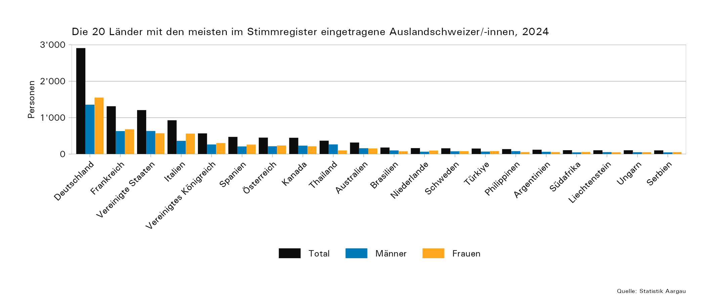

 |  | Afrika | Westafrika | 24 | 8317 | CM | Kamerun | 1 | 0 | 0 | 0 | 1 | 1 | 0
 |  | Afrika | Zentralafrika | 23 | 8323 | CD | Kongo (Kinshasa) | 1 | 0 | 0 | 0 | 1 | 1 | 0
 |  | Afrika | Westafrika | 24 | 8325 | LR | Liberia | 1 | 0 | 0 | 0 | 1 | 1 | 0
 |  | Afrika | Westafrika | 24 | 8336 | NG | Nigeria | 1 | 0 | 0 | 0 | 1 | 1 | 0
 |  | Afrika | Westafrika | 24 | 8337 | BF | Burkina Faso | 1 | 1 | 0 | 1 | 0 | 0 | 0
 |  | Afrika | Südafrika | 26 | 8340 | ZW | Simbabwe | 1 | 1 | 1 | 0 | 0 | 0 | 0
 |  | Afrika | Ostafrika | 22 | 8346 | SC | Seychellen | 1 | 0 | 0 | 0 | 1 | 1 | 0
 |  | Afrika | Ostafrika | 22 | 8348 | SO | Somalia | 1 | 0 | 0 | 0 | 1 | 1 | 0
 |  | Afrika | Nordafrika | 21 | 8350 | SD | Sudan | 1 | 1 | 1 | 0 | 0 | 0 | 0
 |  | Afrika | Zentralafrika | 23 | 8358 | UG | Uganda | 1 | 0 | 0 | 0 | 1 | 1 | 0
 |  | Südamerika | Zentralamerika | 33 | 8411 | SV | El Salvador | 1 | 0 | 0 | 0 | 1 | 1 | 0
 |  | Südamerika | Zentralamerika | 33 | 8420 | HN | Honduras | 1 | 0 | 0 | 0 | 1 | 0 | 1
 |  | Südamerika | Zentralamerika | 33 | 8429 | NI | Nicaragua | 1 | 0 | 0 | 0 | 1 | 1 | 0
 |  | Südamerika | Karibik | 32 | 8436 | TT | Trinidad und Tobago | 1 | 0 | 0 | 0 | 1 | 1 | 0
 |  | Südamerika | Karibik | 32 | 8481 | NA | Niederländische Antillen | 1 | 0 | 0 | 0 | 1 | 0 | 1
 |  | Asien | Westasien | 44 | 8502 | BH | Bahrain | 1 | 1 | 1 | 0 | 0 | 0 | 0
 |  | Asien | Südostasien | 47 | 8504 | BN | Brunei Darussalam | 1 | 1 | 1 | 0 | 0 | 0 | 0
 |  | Asien | Südostasien | 47 | 8505 | MM | Myanmar | 1 | 1 | 1 | 0 | 0 | 0 | 0
 |  | Asien | Westasien | 44 | 8512 | IQ | Irak | 1 | 1 | 1 | 0 | 0 | 0 | 0
 |  | Asien | Südostasien | 47 | 8522 | LA | Laos | 1 | 1 | 1 | 0 | 0 | 0 | 0
 |  | Asien | Nördliches Asien | 41 | 8528 | MN | Mongolei | 1 | 1 | 0 | 1 | 0 | 0 | 0
 |  | Asien | Südasien | 46 | 8529 | NP | Nepal | 1 | 0 | 0 | 0 | 1 | 1 | 0
 |  | Asien | Südwestasien | 45 | 8560 | AM | Armenien | 1 | 0 | 0 | 0 | 1 | 1 | 0

T5
Tabelle 5: Im Stimmregister eingetragene Auslandschweizer/-innen und ihre Nationalrats-Wahlbeteiligung im Vergleich zum gesamten Kanton, 2011, 2015, 2019, 2023

 | Wahl- jahr | Wahlberechtigte |  | Wählende |  | Gültige Wahlzettel |  | Beteiligung, in Prozent
 |  | Ausland- schweizer/-innen | Kanton | Ausland- schweizer/-innen | Kanton | Ausland- schweizer/-innen | Kanton | Ausland- schweizer/-innen | Kanton
 | 2011 | 6634 | 399092 | 2053 | 193601 | 1982 | 186934 | 31 | 49
 | 2015 | 8445 | 414745 | 1757 | 200147 | 1727 | 197964 | 21 | 48
 | 2019 | 10343 | 429516 | 1884 | 192123 | 1855 | 189621 | 18 | 45
 | 2023 | 12437 | 442881 | 2091 | 206180 | 2061 | 202946 | 17 | 47

 | Die Angaben zum 'Kanton' beinhalten sowohl die im Kanton ansässige Wohnbevölkerung sowie die Auslandschweizer/-innen.

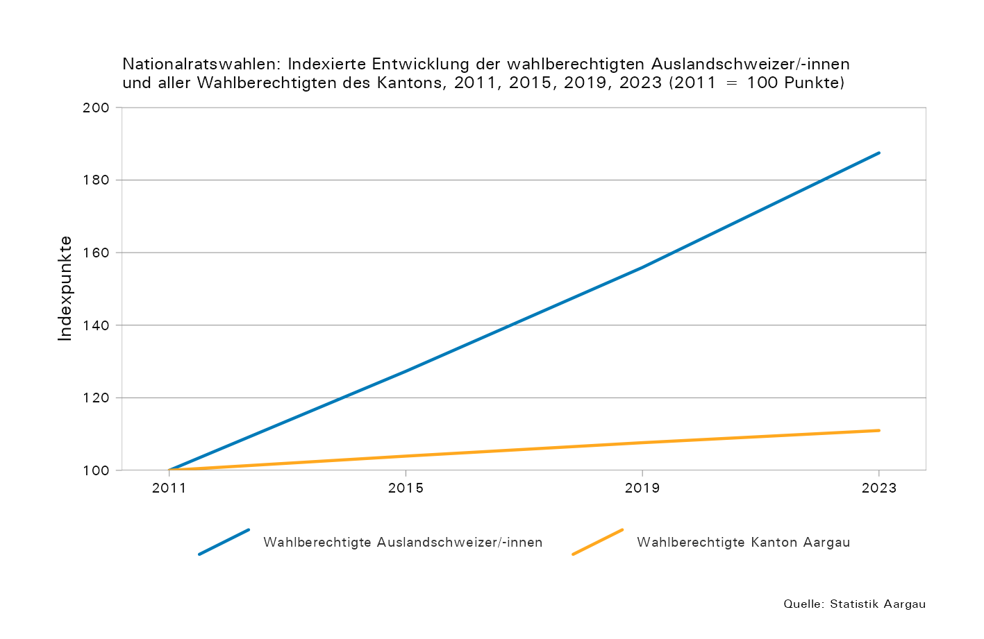
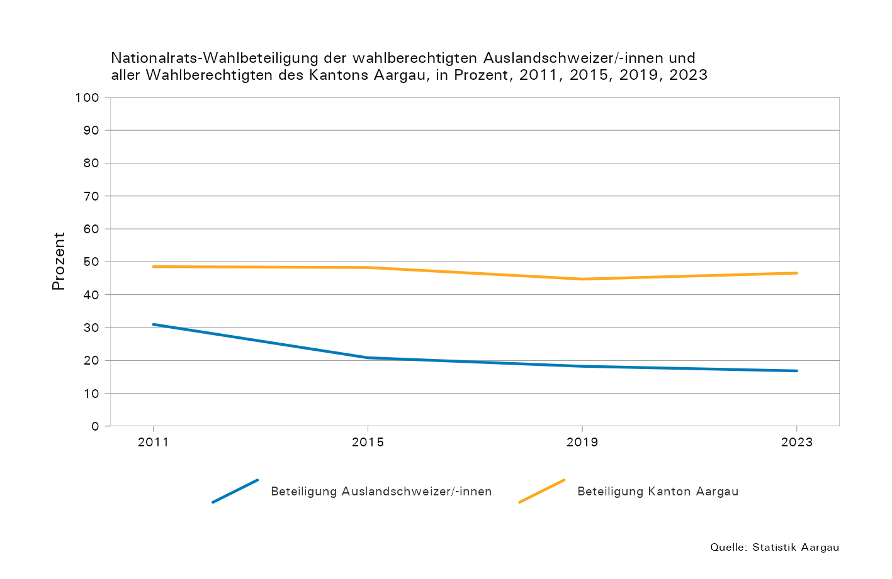

Karten
Karten: Im Stimmregister eingetragene Auslandschweizer/-innen in Europa und weltweit, 2024

 | In Europa: | Weltweit:

